Hoja1
Fecha y Remitente | Correos | Relizado si o no

De: OLIVA PARRA CHIMBACO <oliva.parra@usco.edu.co> Date: mar., 18 de jun. de 2019 a la(s) 18:24 | Hola Andres, le adjunto el archivo con el formato para el seguimiento del plan de acción trimestre 1 de 2019. donde en la primera hoja está el PLAN DE ACCIÓN y tiene registrada la información del SUBSISTEMA FORMACIÓN, en la segunda hoja $ASIGNADOS, donde se registra cada uno de los certificados expedidos entre enero y marzo 2019 y de ahí se toma la información para la hoja PLAN DE ACCIÓN, la tercera hoja CERTIFICADOS, es un control que lleva FRANCIA, pero que miré y hay errores, y en la última hoja ACTIVIDADES, estoy definiendo la lista de actividades que deben escoger los usuarios y faltan los costos estimados o precios estándar para calcular el indicador de eficiencia. También le adjunto el archivo en word de los certificados. Mírelo y mañana en la reunión lo discutimos. Oliva | SI
De: OLIVA PARRA CHIMBACO <oliva.parra@usco.edu.co> Date: vie., 19 de jul. de 2019 a la(s) 19:58 Subject: SIGAD-USCO To: Andres Moreno Collazos <andresmoreco2005@gmail.com> Cc: <norma.guarnizo@usco.edu.co> | Hola Andres, he revisado el registro del PDI y encuentro los siguientes errores de digitación: | SI
De: oficina de planeacion usco <planeacion@usco.edu.co> Date: lun., 2 de sep. de 2019 a la(s) 16:47 Subject: Información To: Andres Moreno Collazos <andresmoreco2005@gmail.com> | Buenas tardes, comedidamente me permito enviarle el nombre de las 7 facultades de la Universidad Surcolombiana: Facultad de Salud Facultad de Educación Facultad de Ingeniería Facultad de Ciencias Exactas y Naturales Facultad de Ciencias Sociales y Humanas Facultad de Economía y Administración Facultad de Ciencias Jurídicas y Políticas Hasta pronto, Francia G.SS.. -- Cordialmente, NORMA CONSTANZA GUARNIZO LLANOS Jefe Oficina Asesora de Planeación | SI
De: OLIVA PARRA CHIMBACO <oliva.parra@usco.edu.co> Date: mié., 4 de sep. de 2019 a la(s) 11:36 Subject: Fwd: PLANES DE ACCION T1 2019 To: Andres Moreno Collazos <andresmoreco2005@gmail.com> | Hola Andres, le reenvío el correo que remití a Planeación con los archivos del plan de acción de cada subsistsema, en respuesta a su solicitud de reenvío del plan de acción 2019 Oliva: Francia, adjunto 5 archivos para enviar a cada usuario de cada subsistema el que le corresponde con el siguiente texto. Buenas tardes, adjunto estamos enviando un archivo en excel del plan de acción de ese subsistema en el cual se encuentra registrada la información del software SIGAD, para que les sirva de apoyo ante las dudas que se les puedan presentar. Es importante anotar que esta información ya está en el aplicativo y este archivo es solo de apoyo para que pueda mirar la información que tiene el sistema de otra manera y que la pueda confrontar por si hay errores en el aplicativo. | SI
De: OLIVA PARRA CHIMBACO <oliva.parra@usco.edu.co> Date: mié., 4 de sep. de 2019 a la(s) 13:00 Subject: OBSERVACIONES REGISTROS SIGAD-USCO To: Andres Moreno Collazos <andresmoreco2005@gmail.com>, <norma.guarnizo@usco.edu.co>, oficina de planeacion usco <planeacion@usco.edu.co> | El sistema registra la siguiente acción que no está en el PDI PY.1.2 - Realización de dos eventos para la socialización del Proyecto de actualización del Manual de Convivencia Estudiantil. Proceso Acreditación. Las Actividades de la Acción SA-PY2.2 no se muestran en orden numérico. De la Actividad SA-PY.2.2.1 pasa a la SA-PY.2.2.10 y luego a la SA-PY.2.2.2. Por favor que el sistema las muestre en el orden que corresponde. En la Actividad SA-PY.2.2.9 registra el Certificado 211 y es 211B porque existe otro Certificado con el número 211A Mostrar la linea base y la meta por cada Acción y no por Actividad Mostrar el Costo Proyesctado por Proyecto y el total Asignado por Proyecto Mostrar el Costo Proyectado por Subsistema y el total Asignado por Subsistema Oliva | SI
De: OLIVA PARRA CHIMBACO <oliva.parra@usco.edu.co> Date: mié., 4 de sep. de 2019 a la(s) 15:32 Subject: AJUSTE SIGAD-USCO To: Andres Moreno Collazos <andresmoreco2005@gmail.com> | Habilitar acceso a los siguientes Certificados a la Facultad de Ciencias Exactas: 208, 211A (SF-PY.2.2.1), 213, 214, 216 y 215 Oliva | SI
De: OLIVA PARRA CHIMBACO <oliva.parra@usco.edu.co> Date: mié., 4 de sep. de 2019 4:29 p. m. Subject: AJUSTES SIGAD-USCO To: Andres Moreno Collazos <andresmoreco2005@gmail.com> | Habilitar acceso a los siguientes Certificados a las siguientes Facultades 120 FAC. DE ECONOMIA 098 FAC. DE SALUD 010 fac. Educación 100 Fac. Salud 122 Fac. economia 099 Fac. Salud Oliva | SI
De: OLIVA PARRA CHIMBACO <oliva.parra@usco.edu.co> Date: jue., 5 de sep. de 2019 3:09 p. m. Subject: AJUSTES SIGAD-USCO To: Andres Moreno Collazos <andresmoreco2005@gmail.com> | Habilitar acceso a los siguientes Certificados a las siguientes Facultades 003 FAC. EDUCACIÓN 004 FAC. EDUCACIÓN 101 FAC. SALUD 102 FAC. SALUD 127 FAC. ECONOMIA 126 FAC. ECONOMÍA 170 FAC. EDUCACIÓN 002 FAC. EDUCACIÓN 024 FAC. SALUD 025 FAC. ECONOMNÍA 027 FAC. CIENCIAS JURÍDICAS 136 FAC. CIENCIAS SOCIALES 013 FAC. EDUCACIÓN 103 FAC. SALUD 104 FAC. SALUD | SI
De: OLIVA PARRA CHIMBACO <oliva.parra@usco.edu.co> Date: vie., 6 de sep. de 2019 a la(s) 11:20 Subject: AJUSTES SIGAD-USCO To: Andres Moreno Collazos <andresmoreco2005@gmail.com> | Cuando se realicen modificaciones a los registros que el sistema refresque en el momento en que se guarda la información sin necesidad de salir a la raiz Habilitar acceso a los siguientes Certificados a las siguientes Facultades 215 FAC. CIENCIAS EXACTAS 216 FAC. CIENCIAS EXACTAS | SI
De: OLIVA PARRA CHIMBACO <oliva.parra@usco.edu.co> Date: lun., 9 de sep. de 2019 a la(s) 16:16 Subject: AJUSTE SIGAD To: Andres Moreno Collazos <andresmoreco2005@gmail.com> | Hola Andres, por favor realizar los siguientes ajustes: Habilitar acceso a los siguientes Certificados a las siguientes Facultades 005 FAC. EDUCACIÓN 006 FAC. EDUCACIÓN Oliva | SI
De: OLIVA PARRA CHIMBACO <oliva.parra@usco.edu.co> Date: vie., 13 de sep. de 2019 9:53 a. m. Subject: AJUSTES SIGAD To: Andres Moreno Collazos <andresmoreco2005@gmail.com> | Hola Andres, por favor asignar los siguientes certificados a la facultad de economía y administración. 025 y del 114 al 134 Oliva | SI
De: OLIVA PARRA CHIMBACO <oliva.parra@usco.edu.co> Date: vie., 13 de sep. de 2019 4:42 p. m. Subject: AJUSTES SIGAD To: Andres Moreno Collazos <andresmoreco2005@gmail.com> | Hola Andres, respecto a la solicitud de esta mañana, le solicito la revisión de los siguientes certificados que aún no han sido actualizados a la Fac. de Economía: El 114 solo aparece con una actividad y son dos en la misma acción, una por 20.000.000 que ya está y otra por 10.000.000 que falta. y faltan: del certificado 115 al 119 y los siguientes: 121, 123, 124, 125, 129, 130, 131, 132 y 133. El certificado 082 no lo ha quitado a la fac. de economía que corresponde al SP-PY.3.2.2. por favor URGENTE, porque esa Fac. solo tiene plazo hasta hoy para registrar los avances. oliva | SI
El lun., 23 de sep. de 2019 a la(s) 19:32, OLIVA PARRA CHIMBACO (oliva.parra@usco.edu.co) escribió | 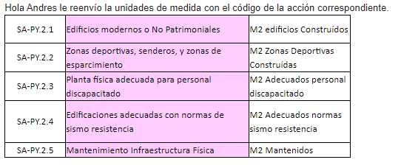 Andres, favor adicionar las siguientes unidades de medida con el código de la acción correspondiente: | SI
De: OLIVA PARRA CHIMBACO <oliva.parra@usco.edu.co> Date: mar., 24 de sep. de 2019 12:14 p. m. Subject: CERTIFICADOS TRIMESTRE 2 2019 To: Andres Moreno Collazos <andresmoreco2005@gmail.com> | 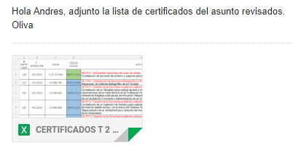 | SI
De: OLIVA PARRA CHIMBACO <oliva.parra@usco.edu.co> Date: vie., 27 de septiembre de 2019 9:38 p. m. Subject: REVISIÓN REPORTE T 1 2019 To: Andres Moreno Collazos <andresmoreco2005@gmail.com> | Hola Andres, he revisado el reporte de formación y a continuación le registro las observaciones que fueron subsanadas y las que continuan pendientes: No cambió la separación de decimales, No cambió el punto por la coma No redujo los decimales a dos OK No corrigió la presentación de las actividades de acuerdo a numeración consecutiva cuando se ingresa por registro de actividades, en el reporte sale bien OK Favor corregir la siguientes unidades de medida de la meta SA-PY.2.9 No. Equipos cómputo Docentes PENDIENTE SA-PY.2.9 No. Equipos cómputo Estudiantes PENDIENTE SA-PY.2.9 No. Equipos cómputo Admtivos PENDIENTE Los reportes en excel muestren, así como aparece en sistema, en las acciones donde no hay actividades, el mismo texto No hay actividades PENDIENTE Insertar un salto de línea cuando el reporte pasa de un proyecto a otro PENDIENTE En el reporte en excel que tenga como título REPORTE SUBSISTEMA .... AL (la fecha y hora del reporte) PENDIENTE Que los reportes en excel se puedan generar por: Todo el subsistema con resumen por acción PENDIENTE Todo el subsistema con resumen por proyecto SI PERO NO TOTALIZA EL SUBSISTEMA Resumen total por subsistema PENDIENTE Resumen total del PDI PENDIENTE Lo mismo por usuario PENDIENTE EL REPORTE DE LOS CERTIFICADOS ES COMO NOSOTROS SE LOS REPORTAMOS, LE ADJUNTO EL ARCHIVO QUE LE ENVIAMOS CON UNA NUEVA HOJA DONDE ME MUESTRA COMO DEBE PRESENTARSE EL REPORTE, AUNQUE QUEDA PENDIENTE QUE SE LE ADICIONE UNA COLUMNA POR CADA FUENTE DE FINANCIACIÓN. Enviar para que revise por cada ítem de la lista de ajustes me lleva a revisar todos los reportes, por lo cual le solicito atender todo el contenido del correo para cerrar el requerimiento y no tener que estar repitiendo el proceso a cada rato. Gracias Oliva | SI
De: oficina de planeacion usco <planeacion@usco.edu.co> Date: lun., 7 de octubre de 2019 11:16 a. m. Subject: Fwd: solicitud de registro de certificaciones To: <oliva.parra@usco.edu.co>, Andres Moreno Collazos <andresmoreco2005@gmail.com>, <maria.paloma@usco.edu.co> | Cordial Saludo, Con el fin de terminar de registrar los avances de ejecución del 2 trimestre 2019 de la Facultad de Educación, comedidamente informo a ustedes que en la Plataforma del SIGAD-USCO No encuentro las siguientes certificaciones: SB-PY2.1 CERT. PLANEACIÓN N° 021 SA-PY2b.3 CERT. PLANEACIÓN N° 017 SA-PY2b.4 CERT. PLANEACIÓN N° 018 SI-PY2.3 CERT. PLANEACIÓN N° 169 SPSP-PY3.4 CERT. PLANEACIÓN N° 171 | SI
De: OLIVA PARRA CHIMBACO <oliva.parra@usco.edu.co> Date: jue., 10 de octubre de 2019 9:42 a. m. Subject: Fwd: solicitud de registro de certificaciones To: Andres Moreno Collazos <andresmoreco2005@gmail.com> | Andres esas certificaciones 17, 18, 21 y 171 conrrespondientes al T1 no le aparecen a la Facultad de educación en el T 2 Oliva | SI
De: OLIVA PARRA CHIMBACO <oliva.parra@usco.edu.co> Date: mié., 9 oct. 2019 a las 7:20 Subject: Re: solicitud de registro de certificaciones To: JESSICA PAOLA BERMEO VARGAS <jessica.bermeo@usco.edu.co> | 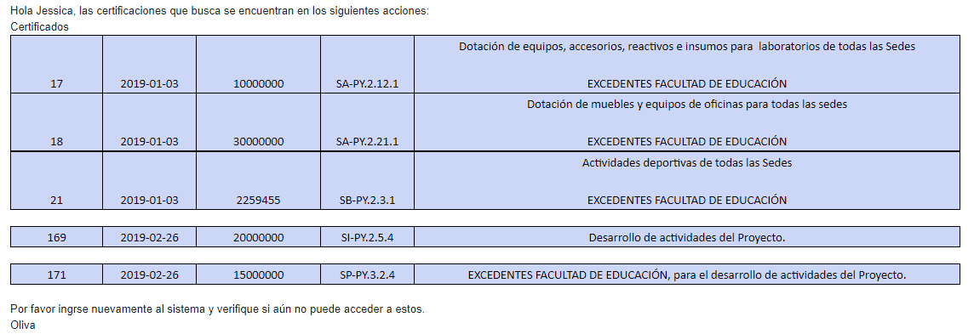 | SI
De: OLIVA PARRA CHIMBACO <oliva.parra@usco.edu.co> Date: jue., 10 de octubre de 2019 4:50 p. m. Subject: FORMULARIO PARA REGISTRO AVANCES To: Andres Moreno Collazos <andresmoreco2005@gmail.com> | Hola Andres,, los certificados 215 SA-PY.12.4 y 216 SA-PY.2.21.4 no despliega el formulario para registrar los avances. son de la Facultad de Ciencias Exactas y Naturales. Oliva | SI
De: OLIVA PARRA CHIMBACO <oliva.parra@usco.edu.co> Date: lun., 28 de oct. de 2019 a la(s) 16:47 Subject: AJUSTES REUNIÓN 28 OCT. 2019 To: Andres Moreno Collazos <andresmoreco2005@gmail.com> | 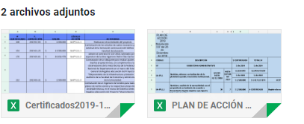 Hola Andres, adjunto nuevos archivos para corregir códigos de actividades y proyectos, de acuerdo a lo revisado hoy. Oliva | SI
De: OLIVA PARRA CHIMBACO <oliva.parra@usco.edu.co> Date: vie., 25 de oct. de 2019 a la(s) 10:40 Subject: OBSERVACIONES SEGUIMIENTO SIGAD To: Andres Moreno Collazos <andresmoreco2005@gmail.com>, oficina de planeacion usco <planeacion@usco.edu.co>, <norma.guarnizo@usco.edu.co> | Hola Andres, en la reunión pasada del miércoles 23 de Octubre acordamos reunirnos hoy 25 viernes 25 de octubre para revisar el plan de acción en el aplicativo y que usted nos confirmaba, pero como no nos comunicó nada lo esperamos hoy desde las 9 hasta las 10 am. Este asunto me preocupa porque es urgente contar con el plan de acción para hacerle pruebas y abrirlo a los usuarios con todos los ajustes. Es importante recordarle que esta herramienta es indispensable para la elaboracion del presupuesto de 2020 y ya estamos con los plazos vencidos. En cuanto a los reportes de los trimestres 1 y 2 de 2019, acabo de generar el Triemstre 1, el Trimestre 2 y el Acumulado de los dos trimestres y todos tres generan la misma información que corresponde al trimestre dos de 2019. Generé un reporte de los certificados el 24/10/2019 a las 6 y 38 de la tarde y encuentro inconsistencias que las registré en el archivo que le adjunto y están sombreadas en color naranja. En esas observaciones debo hacerle énfasis sobre la repetición de códigos que permite el sistema y esto no puede suceder porque permite el registro de errores humanos. Me parece que los códigos no son construidos a través de una estructura sino que los toma como texto, por ello es importante que se definan, en ´terminos de los ingenieros de sistemas, como llaves para blindarlos frente a errores de digitación. Por ello en el caso del certificado 211 que fué expedido en dos documentos uno 211A y otro 211B lo dejamos en el sistema como uno solo, es decir queda como está registrado. Oliva | SI
De: OLIVA PARRA CHIMBACO <oliva.parra@usco.edu.co> Date: mié., 23 de oct. de 2019 a la(s) 17:28 Subject: REGISTRO ACTIVIDADES TRIMESTRE 1 2019 To: Andres Moreno Collazos <andresmoreco2005@gmail.com> | Hola Andres, adjunto le envío archivo con actividades de facultades que no fueron registradas oportunamente y las recogimos mediante archivo excel, para que por favor los registre en el trimestre 1 o me abre ese trimetre para registrarlas. También le envío archivo con las acciones que estaban registradas en formación proyeco 8 en rojo para pasarlas al SA-PY..2.13 Al revisar la acción SA-PY.2.13 encuentro que esta repetido el código 2.13.8 por lo cual hay que corregirlo y dejar el uno como se muestran en el archivo, el uno 2.13.8 y el otro 2.13.9 Quedo pendiente de estas correcciones. Oliva | SI
De: OLIVA PARRA CHIMBACO <oliva.parra@usco.edu.co> Date: vie., 22 de noviembre de 2019 11:25 a. m. Subject: AJUSTES PDI INVESTIGACION To: Andres Moreno Collazos <andresmoreco2005@gmail.com> | 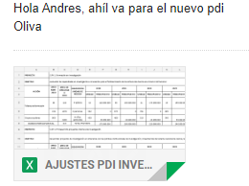 | SI
De: OLIVA PARRA CHIMBACO <oliva.parra@usco.edu.co> Date: mié., 4 de dic. de 2019 a la(s) 16:42 Subject: CREAR USUARIOS To: Andres Moreno Collazos <andresmoreco2005@gmail.com> | Usuarios para crear certificados Tatiana Lopez Daniel Williamson Oliva | SI
De: OLIVA PARRA CHIMBACO <oliva.parra@usco.edu.co> Date: vie., 6 de diciembre de 2019 9:53 a. m. Subject: SOLICITUD CORRECCIÓN CERTIFICADOS To: Andres Moreno Collazos <andresmoreco2005@gmail.com> |  | SI
De: OLIVA PARRA CHIMBACO <oliva.parra@usco.edu.co> Date: lun., 16 de diciembre de 2019 9:42 a. m. Subject: USUARIOS To: Andres Moreno Collazos <andresmoreco2005@gmail.com> | Hola Andres, por favor cerrar el registro de certificados a Tatian y a Daniel y abrirles para registrar el plan de desarrollo. y también al señor miguel perez. Por favor abrir el sistema para el registro de los avances del trimestre 3 de 2019 a los mismos usuarios definidos para los trimestres anteriores. Oliva | SI
De: OLIVA PARRA CHIMBACO <oliva.parra@usco.edu.co> Date: mar., 17 de diciembre de 2019 3:49 p. m. Subject: Fwd: SIGAD To: Andres Moreno Collazos <andresmoreco2005@gmail.com> | 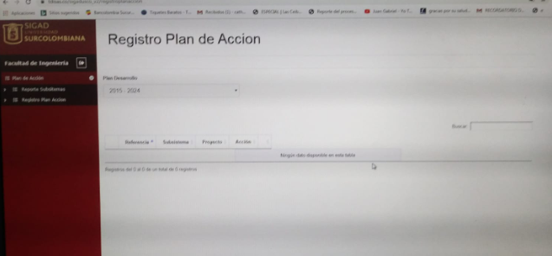 Hola Andres, le reenvío el correo de Nancy Catherine de ingeniería porque no ha podido acceder al sistema para registrar el T3 de 2019 | SI
De: OLIVA PARRA CHIMBACO <oliva.parra@usco.edu.co> Date: jue., 19 de diciembre de 2019 12:32 p. m. Subject: Fwd: SOLICITUD URGENTE PARA CULMINAR 3 TRIMESTRE 2019 SIGAD To: Andres Moreno Collazos <andresmoreco2005@gmail.com> | PARA: OFICINA DE PLANEACION Comedidamente informo que no me aparecen en el sistema de SIGAD las siguientes certificaciones: CERTIFICACION DE PLANEACION N° 019 DEL SUBSITEMA ADMINISTRATIVO CERTIFICACION DE PLANEACION N° 320 DEL SUBSITEMA DE PROYECCION SOCIAL CERTIFICAION DE PLANEACIÓN N° 020 DEL SUBSISTEMA ADMINISTRATIVO CERTIFICAION DE PLANEACIÓN N° 311 DEL SUBSISTEMA FORMACION CERTIFICACION DE PLANEACION N° 016 DEL SUBSISTEMA ADMINISTRATIVO CERTIFICACION DE PLANEACION N° 019 DEL SUBSISTEMA ADMINISTRATIVO CERTIFICACION DE PLANEACION N° 322 DEL SUBSISTEMA DE BIENESTAR CERTIFICACION DE PLANEACION N° 316 DEL SUBSISTEMA PROYECCION SOCIAL LA CERTIFICACION 317 SE ENCUENTRA EN EL PROYECTO QUE NO CORRESPONDE Cordialmente, JESSICA PAOLA BERMEO VARGAS | SI
De: OLIVA PARRA CHIMBACO <oliva.parra@usco.edu.co> Date: vie., 20 de diciembre de 2019 9:17 a. m. Subject: CERTIFICADOS T3 2019 To: Andres Moreno Collazos <andresmoreco2005@gmail.com> | Hola Andres, Favor revisar y realizar ajustes para atender las siguientes observaciones de Jessica de la facultad de educación. NO DEJA REGISTRAR LA INFORMACION DE LA CERTIFICACIÓN N° 020 DEL SUBSISTEMA ADMINISTRATIVO *NO DEJA REGISTRAR LA INFORMACION DE LA CERTIFICACIÓN N° 016 DEL SUBSISTEMA ADMINISTRATIVO *NO DEJA REGISTRAR LA INFORMACION DE LA CERTIFICACIÓN N° 019 DEL SUBSISTEMA ADMINISTRATIVO | SI
De: OLIVA PARRA CHIMBACO <oliva.parra@usco.edu.co> Date: jue., 19 de diciembre de 2019 9:30 a. m. Subject: PDI To: Andres Moreno Collazos <andresmoreco2005@gmail.com> | 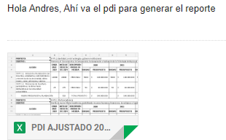 | SI
De: OLIVA PARRA CHIMBACO <oliva.parra@usco.edu.co> Date: jue., 19 de dic. de 2019 a la(s) 16:45 Subject: USUARIO To: Andres Moreno Collazos <andresmoreco2005@gmail.com> | Hola Andres, favor crear el siguiente usuario NOMBRE: Jairo Antonio Rodriguez Rodriguez CC: 79320922 CARGO: Decano Facultad de Ciencias de la Salud VINCULO LABORAL: planta PRIVILEGIOS: Consulta | SI
De: OLIVA PARRA CHIMBACO <oliva.parra@usco.edu.co> Date: jue., 19 de dic. de 2019 a la(s) 16:43 Subject: USUARIO To: Andres Moreno Collazos <andresmoreco2005@gmail.com> | Hola Andres, Favor crear los usuarios de los decanos NOMBRE: Leonardo Herrera Mosquera C.C: 7697761 CARGO. Decano Facultad de Educación VÍNCULO LABORAL. Planta PRIVILEGIO: consulta NOMBRE: Leonel Sanoni Charry Villalba C.C: 7715881 CARGO. Decano Facultad de Ciencias Jurídicas y Políticas VÍNCULO LABORAL. Planta PRIVILEGIO: consulta NOMBRE: William Sierra C.C: 12203568 CARGO. Decano Facultad de Ciencias Sociales y Humanas VÍNCULO LABORAL. Planta PRIVILEGIO: consulta NOMBRE: Romulo Medina Collazos C.C: 12113154 CARGO. Decano Facultad de Ingenieria VÍNCULO LABORAL. Planta PRIVILEGIO: consulta NOMBRE: Ruben Darío Valbuena Villarreal C.C: 12112433 CARGO. Decano Facultad de Ciencias Ex VÍNCULO LABORAL. Planta PRIVILEGIO: consulta | SI
De: OLIVA PARRA CHIMBACO <oliva.parra@usco.edu.co> Date: jue., 19 de dic. de 2019 a la(s) 16:35 Subject: USUARIOS To: Andres Moreno Collazos <andresmoreco2005@gmail.com> | Hola Andres, favor crear los siguientes usuarios con el privilegio de consulta NOMBRE: Pablo Emilio Bahamón Cerquera C.C. 12114365 CARGO: Rector VÍNCULO LABORAL: Planta PRIVILEGIO; CONSULTA NOMBRE: Camilo Andres Nuñez Vanegas C.C. 7732565 CARGO: Vice-Rector Administraivo VÍNCULO LABORAL: Planta PRIVILEGIO; CONSULTA NOMBRE: Leidy Carolina Cuervo C.C. 36311974 CARGO: Vice-Rector de Investigaciones e Investigación VÍNCULO LABORAL: Planta PRIVILEGIO; CONSULTA NOMBRE: Yivy Salazar Parra C.C. 26559208 CARGO: Vice-Rector Académica VÍNCULO LABORAL: Planta PRIVILEGIO; CONSULTA NOMBRE:Angel Miller Roa Cruz C.C. 12138722 CARGO: Director de Bsienestar Universitario VÍNCULO LABORAL: Planta PRIVILEGIO; CONSULTA | SI
De: OLIVA PARRA CHIMBACO <oliva.parra@usco.edu.co> Date: jue., 19 de dic. de 2019 a la(s) 15:48 Subject: USUARIO To: Andres Moreno Collazos <andresmoreco2005@gmail.com> | Hola Andres, crear usuario NOMBRE: NORMA CONSTANZA GUARNIZO LLANOS CC: 55154378 CARGO: Jefe Oficina Asesora de Planeación PRIVILEGIO: consulta | SI
<andresmoreco2005@gmail.com> mar., 7 ene. 15:04 | Hola Andres, por favor habilitar para el usuario de Marcela registro del Plan de Acción del subsistema Administrativo. SA.PY.4.1 al 4.6 SA.PY.3.2, 3.4 y 3.5 | SI
De: OLIVA PARRA CHIMBACO <oliva.parra@usco.edu.co> Date: mié., 8 de ene. de 2020 a la(s) 14:46 Subject: USUARIO To: Andres Moreno Collazos <andresmoreco2005@gmail.com> | Hola Andres, favor crear usuario a SANDRA BIBIANA GOMEZ GOMEZ C.C. 1082156241 Profesional de apoyo Facultad de Economía y Administración con los privilegios de regisro y consulta. SF.PY.1.1 SF-PY2.1 SF-PY2.2 SF-PY3.2 SF-PY3.4 SF-PY4.1 SF-PY6.2 SI-PY3.2 SI-PY3.4 SI-PY3.5 SI-PY6.2 SI-PY6.3 SP-PY1.1 SP-PY1.4 SP-PY3.1 SP-PY3.3 SB-PY2.3 SB-PY3.2 SB-PY4.1 SA-PY1.4 SA-PY2.7 SA-PY2.9 SA-PY2.11 | SI
De: OLIVA PARRA CHIMBACO <oliva.parra@usco.edu.co> Date: jue., 9 de ene. de 2020 a la(s) 18:43 Subject: Fwd: USUARIO PLATAFORMA - PLAN DE ACCIÓN To: Andres Moreno Collazos <andresmoreco2005@gmail.com> | Andres, por favor crear usuario para registro del plan de acción 2020 a ROCIO DEL PILAR RAMIREZ PERDOMO con los datos del correo para las acciones: SF.PY.4.1 SF.PY.4.2 SF.PY.4.3 | SI
De: acreditacion institucional usco <acredinstitucional@usco.edu.co> Date: jue., 9 ene. 2020 a las 16:51 Subject: USUARIO PLATAFORMA - PLAN DE ACCIÓN To: <oliva.parra@usco.edu.co> | Neiva, 09 de enero de 2020 OLIVA PARRA Profesional de Oficina de Planeación Universidad Surcolombiana REF. USUARIO PLATAFORMA - PLAN DE ACCIÓN Cordial Saludo Mediante el presente, solicito amablemente la habilitación del USUARIO para el acceso a la PLATAFORMA DE INGRESO DE ACTIVIDADES DEL PLAN DE ACCIÓN, con el ánimo de solicitud de expedición de certificados de planeación del recurso asignado para el SF-PY4- Autoevaluación y Acreditación Académico e Institucional. Para ello mi nombre completo es: ROCIO DEL PILAR RAMIRÉZ PERDOMO CC. 36.303.157 de Neiva CARGO: JEFE DE OFICINA DE ASEGURAMIENTO DE LA CALIDAD Agradezco su atención y amable colaboración. Atentamente, ROCIO DEL PILAR RAMIREZ PERDOMO Jefe de Oficina Aseguramiento de la Calidad | SI
De: OLIVA PARRA CHIMBACO <oliva.parra@usco.edu.co> Date: lun., 13 de enero de 2020 9:56 a. m. Subject: USUARIO INGENIERIA To: Andres Moreno Collazos <andresmoreco2005@gmail.com> Cc: unidad de planeamiento economico y administrativo - usco <unieco@usco.edu.co> | Hola Andres, las acciones que se le deben abrir a Nancy Catherine de Ingeniería, son: SI-PY2.1 SI-PY2.7 SI-PY3.1 SI-PY3.2 SI-PY6.1 SP-PY1.4 SP-PY4.4 SB-PY4.1 SA-PY2.7 SA-PY2.9 SA-PY2.11 | SI
De: OLIVA PARRA CHIMBACO <oliva.parra@usco.edu.co> Date: mar., 14 de ene. de 2020 a la(s) 12:04 Subject: USUARIOS To: Andres Moreno Collazos <andresmoreco2005@gmail.com> | Hola Andres, por favor crear usuarios para registro a las siguientes personas: - ING. CARLA ALEJANDRA URREA ROJAS C.C. 1.075.229.379 Coordinadora de Sistema de Gestión Ambiental SA-PY.4.3 Desarrollo d el Sistema de gestión Ambiental - ING. MAYRA ALEJANDRA BERMEO BALAGUERA C.C. 1.075.229.037 Coordinadora de Sistema de Gestión de Calidad SA-PY.4.1 Desarrollo del Sistema de gestión de Calidad SA-PY.4.2 Desarrollo documental de los requisitos generales para la competencias de los laboratorios de prueba y calibración - ING. DIANA PATRICIA SÁNCHEZ LOSADA C.C. 55.165.900 Coordinadora de Sistema de Seguridad y Salud en el Trabajo SA-PY.4.4 Desarrollar el Sistema de seguridad y salud en el trabajo | SI
De: OLIVA PARRA CHIMBACO <oliva.parra@usco.edu.co> Date: mié., 15 de enero de 2020 9:56 a. m. Subject: Fwd: SOLICITUD SIGAD To: Andres Moreno Collazos <andresmoreco2005@gmail.com> | 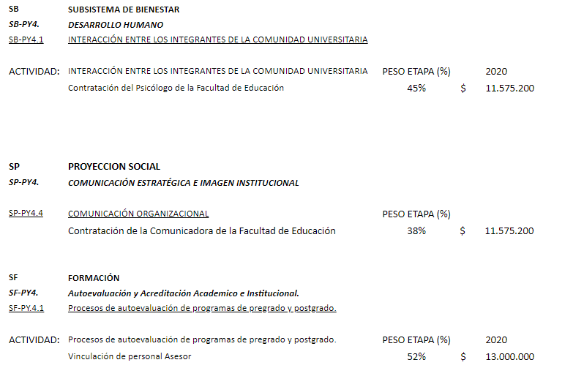 DRA OLIVA BUENA TARDE, Comedidamente informo que por el momento el Decano solo ha dado el aval para contratar el personal, por lo tanto la certificaciones no se van a expedir por el valor total sino por lo que se necesita, ya en estos días con el Decano revisamos que es lo que se necesita en cada Proyecto y diligenciaremos el plan de acción en el sistema, con eso damos tiempo a que ustedes nos den los privilegios para subir la información. Por lo anterior para la contratación del personal se necesita: | SI
De: OLIVA PARRA CHIMBACO <oliva.parra@usco.edu.co> Date: mié., 15 de enero de 2020 9:57 a. m. Subject: Fwd: SOLCICITUD DE PRIVILEGIOS SIGAD To: Andres Moreno Collazos <andresmoreco2005@gmail.com> | 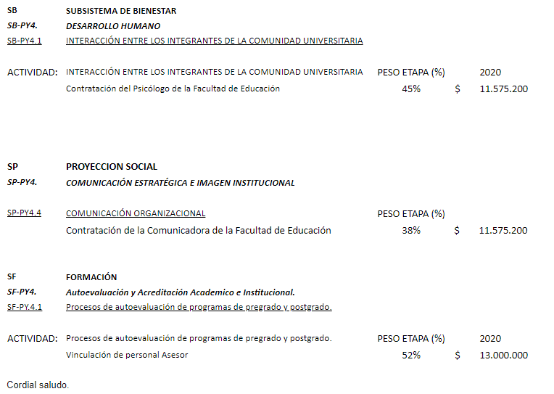 Dra Oliva Buen día, Comedidamente solicito a usted el favor de conceder los privilegios a la Asesora Administrativa y Financiera de la Facultad de Educación JESSICA PAOLA BERMEO VARGAS C.C N° 1.082.127.306, cpara que pueda registrar en la plataforma la información de los Proyectos del Plan de Acción y así poder solicitar las certificaciones de Planeación, esto con el fin de continuar con la contratación del Personal de la Facultad de Educación que debieron haber sido contratados el día 14 de enero de 2020, Agradezco que nos colabore e informo que la información urgente a registrar es la que en días anteriores se le había enviado por correo:Por lo anterior para la contratación del personal que falta se necesita: | SI
De: OLIVA PARRA CHIMBACO <oliva.parra@usco.edu.co> Date: mar., 14 de enero de 2020 11:29 a. m. Subject: USUARIO To: Andres Moreno Collazos <andresmoreco2005@gmail.com> | Hola Andres, por favor crear usuario a ALEJANDRA AYALA Coordinadora de Proyección Social con CC 1075247166 Acción SP.PY.3.1 con los siguientes topes: Macroproyecto de proyección social..................................$ 12.800.000 Proyectos por convocatoria................................................. 13.866.666.7 Proyectos de responsabilidad social universitaria.................14.993.333.3 Proyectos de responsabilidad social universitaria.................18.666.666.7 Macroproyecto de proyección social............................. 13.866.666.7 total,,,,,,,,,,,,,,,,,,,,,,,,,,,,,,,,,,,,,,,,,,,,,,,,,,,,,,,,,,,,,,,,,,,,,,,,,,,,,,,,,,,,, 74.133.333.4 | NO RECUERDO
De: OLIVA PARRA CHIMBACO <oliva.parra@usco.edu.co> Date: mar., 14 de ene. de 2020 a la(s) 17:13 Subject: USUARIOS To: Andres Moreno Collazos <andresmoreco2005@gmail.com> | Hola Andres, por favor crear los siguientes usuarios para registro Carlos Harvey Salamanca CC 79523543 Coordinador Centro de Em,prendimiento SP-PY.2.1 Operación y desarrollo del Centro de Emprendimiento e Innovación Tope plan de acción $ 80.000.000 Ramiro Peralta Morales CC 14223344 Decano Facultad de Economía, ampliar incluir registro de SP-PY.2.2 Operación y desarrollo del Consultorio Empresarial y Contable Tope plan de acción $ 40.000.000 William Sierra Barón CC 12203568 Decano Facultad de Ciencias Sociales, ampliar incluir registro de SP-PY.2.3 Unidades de Servicios de Atención Psicológica (USAP): Consultorio clínico Neiva. Tope plan de acción $ 0 SP-PY.2.4 Unidades de Servicios de Atención Psicológica (USAP): Orientación y acompañamiento psicosocial Neiva Tope plan de acción $ 25.000.000 SP-PY.2.5 Unidades de Servicios de Atención Psicológica (USAP): Orientación y acompañamiento psicosocial Sedes Tope plan de acción $ 10.000.000 Diana Marcela Ortíz CC 52082574 Coordinadora Centro de Conciliación SP-PY.2.6 Operación y desarrollo del Centro de Conciliación Tope plan de acción $ 54.000.000 Alberto Polanía Puentes CC 79692541 Coordinador Consultorio Jurídico SP-PY.2.7 Operación y desarrollo del Consultorio Jurídico. Tope plan de acción $ 80.407.500 Fernando Rojas Rojas CC 93123248 Coordinador Desarrollo de software y contenidos digitales SP-PY.2.8 Unidad de desarrollo de software y contenidos digitales Tope plan de acción $ 30.000.000 | NO RECUERDO
De: OLIVA PARRA CHIMBACO <oliva.parra@usco.edu.co> Date: jue., 16 de enero de 2020 3:29 p. m. Subject: ELIMINAR USUARIO To: Andres Moreno Collazos <andresmoreco2005@gmail.com> | Hola Andres, Cerrar usuario a CAMILO ANDREZ NUÑEZ vicerrector administrativo y abrir a EDUWIN TRUJILLO vicerrector Administrativo para consulta subsistema Administrativo, es decir todos los proyectos del SA y consulta del Plan de acción del subsistema formación. solo consulta Oliva | SI
De: OLIVA PARRA CHIMBACO <oliva.parra@usco.edu.co> Date: lun., 13 de ene. de 2020 a la(s) 15:07 Subject: USUARIO SP.PY.6 TEGIONALIZACIÓN To: Andres Moreno Collazos <andresmoreco2005@gmail.com> | Hola Andres, por favor cree el usuario para JUAN CAMILO RAMIREZ GARCÍA, Coordinador de Sedes, C.C. 1083895184, para registro y consulta de todas las acciones del proyecto del asunto | SI
De: OLIVA PARRA CHIMBACO <oliva.parra@usco.edu.co> Date: vie., 17 de ene. de 2020 a la(s) 10:24 Subject: Fwd: SOLICITUD DE INCLUSION PY SP-PY1.4 A MI USUARIO To: Andres Moreno Collazos <andresmoreco2005@gmail.com> | DRA OLIVA Buen día, Comedidamente solicito: - Que el Proyecto SP-PY3.1 que fue ingresado desde su usuario y que aparece en el usuario de feducación sea trasladado a mi Usuario jessica_bermeo - Que me colabore por favor con la inclusión del PY SP-PY1.4- FORTALECIMIENTO DE LA MOVILIDAD ACADEMICA E INVESTIGATIVA, esto se debe a que el Decano de la Facultad tiene pendiente una salida urgente a finales de este mes. - Agradezco que nos colaboren con la inclusión de los demás proyectos que hagan falta a mi usuario con el fin de poder registrar todo el plan de acción y dar inicio a todos los procesos en especial la contratación de proveedores | SI
De: OLIVA PARRA CHIMBACO <oliva.parra@usco.edu.co> Date: jue., 16 de ene. de 2020 a la(s) 18:03 Subject: PLAN DE ACCIÓN 2020 To: Andres Moreno Collazos <andresmoreco2005@gmail.com> | Hola Andres, adjunto el plan de acción 2020 con las fuentes de financiación para registrarlo en el aplicatvo. Le recuerdo que el techo de todo el sistema es el PDI vigente, luego está el PLAN OPERATIVO ANUAL DE INVERSIONES - POAI, que también se lo envío, y luego el PLAN DE ACCIÓN. Es decir el POAI puede ser inferior a lo establecido en el PDI por cada proyecto pero no puede superar lo establecido en cada proyecto y el Plan de acción es el valor aprobado por cada acción y la sumatoria del las acciones de cada proyecto no puede superar el POAI. | SI
De: OLIVA PARRA CHIMBACO <oliva.parra@usco.edu.co> Date: mar., 21 de enero de 2020 12:33 p. m. Subject: Fwd: SOLICITUD INGRESO PROYECTOS PLAN DE ACCIÓN To: Andres Moreno Collazos <andresmoreco2005@gmail.com> | Cordial Saludo Comedidamente solicito a usted el ingreso de los Proyectos que faltan en el Plan de acción con el fin de poder continuar con los procesos de la Facultad, los cuáles son: SF-PY1.1 INDUCCIÓN Y REINDUCCIÓN CON DOCENTES, ESTUDIANTES, ADMINISTRATIVOS Y DIRECTIVOS DE LA UNIVERSIDAD, SOBRE MISIÓN, VISIÓN, PRINCIPIOS Y VALORES. SF-PY 2.1 NUEVOS PROGRAMAS ACADEMICOS DE PREGRADO PRESENCIALES Y VIRTUALES SF– PY 3.4 CAPACITACION Y ACTUALIZACIÓN INDIVIDUAL Y COLECTIVA EN PEDAGOGÍAS, DIDACTICAS, ESTUDIOS SOCIALES, CULTURALES Y ESTÉTICOS. SF-PY 6.2 PROGRAMA DE SEGUIMIENTO, EVALUACIÓN Y ENCUENTROS DE GRADUADOS SP-PY1.2 FOMENTO A LA INTERNACIONALIZACIÓN EN CASA SP-PY3.1 PROYECTOS DE PROYECCIÓN SOCIAL- este por favor trasladarlo del usuario de la Facultad SP-PY3.5 APOYO A ESTUDIANTES EN PRACTICAS, PASANTÍAS Y JUDICATURAS SI-PY2.1 SEMILLEROS SI-PY3.1 EVENTOS ACADÉMICO-CIENTÍFICOS SI-PY 3.2 PONENCIAS SI-PY 3.5 FORTALECIMIENTO DE LOS GRUPOS E INVESTIGADORES SA-PY1.4 ADECUAR PLANTA FÍSICA EXISTENTE. SA-PY 2.1 ADECUAR PLANTA FÍSICA EXISTENTE. SA-PY 2.2 MANTENIMIENTO PREVENTIVO Y CORRECTIVO LABORATORIOS DE DOCENCIA SA-PY2.9 DOTACION DE OFICINAS SA-PY2.11 ADQUIRIR BIBLIOGRAFÍA FÍSICA Y DIGITAL SA-PY2.12 ACCESO A BASE DE DATOS (BIBLIOGRAFÍA) SA-PY3.5 ADQUISICIÓN Y RENOVACIÓN DE LICENCIAS SA-PY 5.2 DEFINIR Y DESARROLLAR PLAN DE CAPACITACIÓN SB-PY 2.1 FORMACIÓN DEPORTIVA EN LAS DIFERENTES DISCIPLINAS SB.PY3.2 PUESTAS EN ESCENA DE LOS GRUPOS ARTISTICOS Cordialmente, JESSICA PAOLA BERMEO VARGAS | SI
De: unidad de planeamiento economico y administrativo - usco <unieco@usco.edu.co> Date: lun., 20 de ene. de 2020 a la(s) 15:17 Subject: USUARIO To: <andresmoreco2005@gmail.com> | Hola Andres, favor crear usuario para registro a: ALFREDIS GONZALEZ HERNANDEZ C.C. 7717978 Decano encargado Facultad de Ciencias Sociales y Humanas Para todas las acciones del Proyecto SP.PY.5 Edith | SI
De: unidad de planeamiento economico y administrativo - usco <unieco@usco.edu.co> Date: lun., 27 de enero de 2020 11:01 a. m. Subject: Fwd: Solicitud de asignación de usuario. To: <andresmoreco2005@gmail.com> | Atento saludo. Respetado Ingeniero: Comedidamente reenvío este correo para que por favor asigne la clave en mención. Cordialmente, Ma. Edith Avila O. Prof. Oficina de Planeación Neiva, 24 de enero de 2020, PARA. MARIA EDITH AVILA ORTIZ Profesional Oficina de Planeación. Cordial saludo, Me permito respetuosamente solicitarle la signacion de usuario a la Vicerrectora Acadmica NORMA CONSTANZA GUARNIZO LLANOS, para registro del proyecto SB-PY5.3 Acompañamiento Academico. Atentamente, ÁNGEL MILLER ROA CRUZ | AI
De: unidad de planeamiento economico y administrativo - usco <unieco@usco.edu.co> Date: mié., 29 de enero de 2020 10:02 a. m. Subject: Fwd: SOLICITUD URGENTE To: <andresmoreco2005@gmail.com> | Respetado Ingeniero, buenos días: Comedidamente reenvío este correo para que por favor mire que le sucede al sistema de la secretaría administrativa de la Facultad de Educación. Cordialmente, Ma. Edith Avila O. Prof. Oficina de Planeación Reciba un cordial saludo. Comedidamente solicitamos a ustedes su colaboración para que se revisen el usuario asignado a la señora JESSICA PAOLA BERMEO VARGAS identificada con cédula N° 1.082.127.306, Secretaria Administrativa de la Facultad ya que aparecen otros privilegios e información de otras facultades. Por lo anterior comedidamente solicito que se asigne únicamente el plan de acción de la Facultad de Educación. Agradezco antemano su colaboración. | SI
De: oficina de planeacion usco <planeacion@usco.edu.co> Date: jue., 30 de enero de 2020 10:19 a. m. Subject: Fwd: Solicitud de Activación SIGAD To: Andres Moreno Collazos <andresmoreco2005@gmail.com> | Cordial saludo. Atendiendo la presente solicitud me permito informarles que los PY en los cuales se interviene en el SIGAD 2020-2024, son: Subsistema Formación: SF-PY4 AUTOEVALUACIÓN Y ACREDITACIÓN ACADÉMICO INSTITUCIONAL SF-PY4.1 Procesos de Autoevaluación de programas de pregrado o posgrado. Subsistema Investigación SI-PY3 FORTALECIMIENTO DE LAS CAPACIDADES INVESTIGATIVAS SI-PY3.1 Eventos Académicos SI-PY3.2 Ponencias SI-PY3.3 Vinculación y Desarrollo en redes académicas, científicas e investigativas SI-PY6 FORTALECIMIENTO DE PROCESOS EDITORIALES INSTITUCIONALES SI-PY6.2 Revistas Científicas Subsistema de Proyección Social SP-PY1 INTERNACIONALIZACIÓN ACADÉMICO- INVESTIGATIVA Y DE LA EXTENSIÓN SP-PY1.4 Fortalecimiento de la movilidad académica e investigativa SP.PY3 REFORMULACIÓN Y FORTALECIMIENTO DE LAS MODALIDADES Y FORMAS DE PROYECCIÓN SOCIAL SP-PY3.1 Proyectos de Proyección Social SP-PY4 COMUNICACIÓN ESTRATÉGICA E IMAGEN INSTITUCIONAL SP-PY4.4 Comunicación Organizacional Subsistema Administrativo SA-PY.1 DESARROLLO DE PLANTA FÍSICA SA-PY1.4 Adecuar Planta Física Existente SA-PY2 DOTACIÓN DE EQUIPOS Y MUEBLES SA-PY2.9 Dotación de Oficinas SA-PY2.10 Mantenimiento de las oficinas SA-PY2.11 Adquisición de Bibliografía Física y Digial. Atentamente, DECANATURA FACULTAD DE CIENCIAS JURÍDICAS Y POLÍTICAS | SI
De: unidad de planeamiento economico y administrativo - usco <unieco@usco.edu.co> Date: mar., 21 de enero de 2020 5:00 p. m. Subject: Fwd: SOLICITUD CLAVE Y USUARIO PARA SIGAD To: <andresmoreco2005@gmail.com> | Andrés, buenas tardes: Comedidamente le reenvio este correo para que por favor, le asigne la clave para el ingreso. Cordialmente, Ma. Edith Avila O. Con el fin de alimentar el sistema SIGAD con la información correspondiente al Plan de Acción para el 2020, de la Facultad de Ciencias Sociales y Humanas; comedidamente solicito inicialmente la asignación de Clave de acceso y usuario para el personal relacionado a continuación: NOMBRE No. DE CÉDULA CARGO WILLIAN SIERRA BARON 12.203.568 DECANO MIGUEL A. GUTIERREZ A. 7.684.590 SECRETARIO ADMINISTRATIVO Es de aclarar que la relación del personal de los programas de la facultad que también requieren clave en razón a las funciones que desempeñan, será remitida tan pronto la recibamos de parte de las jefaturas de cada programa. ALFREDIS GONZALEZ HERNANDEZ DECANO (e) | SI
De: OLIVA PARRA CHIMBACO <oliva.parra@usco.edu.co> Date: lun., 13 de ene. de 2020 a la(s) 15:02 Subject: Fwd: Solicitud SIGAD To: Andres Moreno Collazos <andresmoreco2005@gmail.com> | Hola Andres, le reenvío el email de la facultad de economía usuaria SANDRA BIBIANA para que por favor revise y le habilite esa acción y mire que paso con la que yo crepe. Oliva Buenas tardes Sra Oliva, Comedidamente me permito informarle que la siguiente actividad no se encuentra habilitada en la Plataforma SIGAD para registrar la información del plan de acción de la Facultad de Economía y Administración SB-PY3.2 Puestas en escena de los grupos artísticos El proyecto SF-PY1.1 fué registrado desde su usuario pero aún no lo puedo visualizar desde el usuario de la Facultad de Economía y Administración. SF-PY.1.1 Inducción y Reinducción con docentes, estudiantes, Administrativos y Directivos de la Universidad | SI
De: unidad de planeamiento economico y administrativo - usco <unieco@usco.edu.co> Date: mar., 18 de febrero de 2020 9:29 a. m. Subject: Fwd: Solicitud SIGAD To: <andresmoreco2005@gmail.com> | Atento saludo ingeniero: Comedidamente remito este correo para que por favor le dé el trámite correspondiente. Agradezco su colaboración, Cordialmente, Ma. Edith Avila O. Buenos días Sra. Maria Edith Reitero la solicitud para que se habilite el siguiente proyecto en la Plataforma SIGAD para registrar la información del plan de acción de la Facultad de Economía y Administración SB-PY3.2 Puestas en escena de los grupos artísticos El proyecto SF-PY1.1 fué registrado desde el usuario que maneja la Sra Oliva Parra, pero aún no lo puedo visualizar desde el usuario de la Facultad de Economía y Administración. SF-PY.1.1 Inducción y Reinducción con docentes, estudiantes, Administrativos y Directivos de la Universidad Agradezco su atención y colaboración, Atentamente, Sandra Bibiana Gómez Profesional Especializado | SI
De: oficina de planeacion usco <planeacion@usco.edu.co> Date: mar., 18 de febrero de 2020 11:12 a. m. Subject: Fwd: Solicitud de clave To: Andres Moreno Collazos <andresmoreco2005@gmail.com> | Estimados compañeros De manera especial solicitamos clave de acceso al módulo SIGAD, para la Coordinadora del proyecto SA-PY4.5 Mantener y mejorar el Sistema de gestión de seguridad de la información. de la siguiente manera: Ing. MARTHA LILIANA HERMOSA TRUJILLO C.C. 55.153.275 de Neiva ing. ISABEL CRISTINA CLEVES RODRIGUEZ Apoyo C.C.55.160.405 Adjuntamos Resolución p4042 por medio de la cual se conforma el grupo de trabajo y se nombra a la Ing. Martha Hermosa como Coordinadora del Grupo interno de trabajo. Agradecemos su atención. EDWIN ALIRIO TRUJILLO CERQUERA Vicerrector Administrativo | SI
De: unidad de planeamiento economico y administrativo - usco <unieco@usco.edu.co> Date: mar., 3 de mar. de 2020 a la(s) 16:06 Subject: Fwd: habilitación To: Andres Moreno Collazos <andresmoreco2005@gmail.com> | Respetado Ingeniero, buenas tardes: Comedidamente solicito su colaboración en el sentido de habilitar en los proyectos que tiene la Facultad de Salud para el ingreso en el Sigad del Plan de Acción de los Excedentes de Salud, para iniciar su ejecución. Cordialmente, Ma. Edith Avila O. Prof. Oficina de Planeación | SI
De: unidad de planeamiento economico y administrativo - usco <unieco@usco.edu.co> Date: lun., 9 de marzo de 2020 3:37 p. m. Subject: plan de acción salud To: Andres Moreno Collazos <andresmoreco2005@gmail.com> | 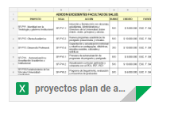 | SI
De: unidad de planeamiento economico y administrativo - usco <unieco@usco.edu.co> Date: mar., 10 de mar. de 2020 a la(s) 08:38 Subject: Fwd: SOLICITUD DE USUARIO Y CLAVE To: Andres Moreno Collazos <andresmoreco2005@gmail.com> | Atento saludo. Comedidamente reenvío este correo para que por favor asigne las correspondientes claves. Agradezco su colaboración. Cordialmente, Ma. Edith Avila O. Prof. Oficina de Planeación Cordial saludo. De manera comedida me permito solicitar lo siguiente: 1- Restablecimiento del usuario y clave a mi nombre con el fin de registrar lo del subsistema de investigación SI.PY. en la plataforma SIGAD, dado que desde la semana pasada no funciona la clave que me fue asignada. 2. Dar usuario y clave de consulta a mi nombre, para el subsistema de Proyección Social, SP.PY. 3. Dar usuario y clave para el registro de actividades de los tres doctorados, de acuerdo con oficio enviado a la Oficina de Planeación el 04 de marzo, el cual adjunto. Agradezco la colaboración prestada. Atentamente, LEIDY CAROLINA CUERVO Vicerrectora de Investigación y Proyección Socia | SI

